17 03 2022
 |  |  | CONTRATO 002
 |  |  | INFORME DIARIO DE AVANCE DE OBRA |  |  |  |  | CONSECUTIVO 002
 |  |  | CEINDETEC LLANOS |  |  |  |  | FECHA
 |  |  |  |  |  |  |  | 2022-03-17

PROYECTO No.: |  | 002
OBJETO PROYECTO: |  | FORTALECIMIENTO DE CAPACIDADES PARA LA INNOVACIÓN EDUCATIVA EN INSTITUCIONES OFICIALES MEDIANTE EL USO DE TECNOLOGÍAS DE LA INFORMACIÓN Y LAS COMUNICACIONES EN EL MARCO DE LA MODALIDAD DE ALTERNANCIA EN EL DEPARTAMENTO DE LA GUAJIRA”.
CONTRATISTA: |  | SERVICIOS GENERALES Y ESPECIALIZADOS DE COLOMBIA S.A.S.
INTERVENTOR: |  | G.V Ltda
SUPERVISOR: |  | SECRETARIA DE EDUCACION

PROYECTO CONTRATO DE 002:

VALOR INICIAL: | N.A
VALOR ADICIONAL: | N.A
FECHA DE INICIACIÓN: | ?
FECHA DE TERMINACIÓN INICIAL: | ?
PRORROGA: | N.A
PLAZO ACTUALIZADO: | ?
FECHA DE SUSPENSIÓN: | N.A
FECHA DE REINICIO: | N.A
FECHA DE TERMINACIÓN: | ?
ACTIVIDADES REALIZADAS EN EL DIA
2022-03-17 |  |  |  |  |  |  |  |  | ESTADO DEL TIEMPO | SOLEADO
Inicio de actividades de adecuacion en el salon de la sede educativa Escuela Tomas Emilio Medina Curiel Se inició el proceso de instalación en la estructura del cielo raso Lijar toda la superficie y pintar la puerta limpieza y pintura de marcos y ventanas
ACTIVIDADES A REALIZAR EN EL SIGUIENTE DIA
continuar con la instalacion del cielo razo

REGISTRO FOTOGRÁFICO
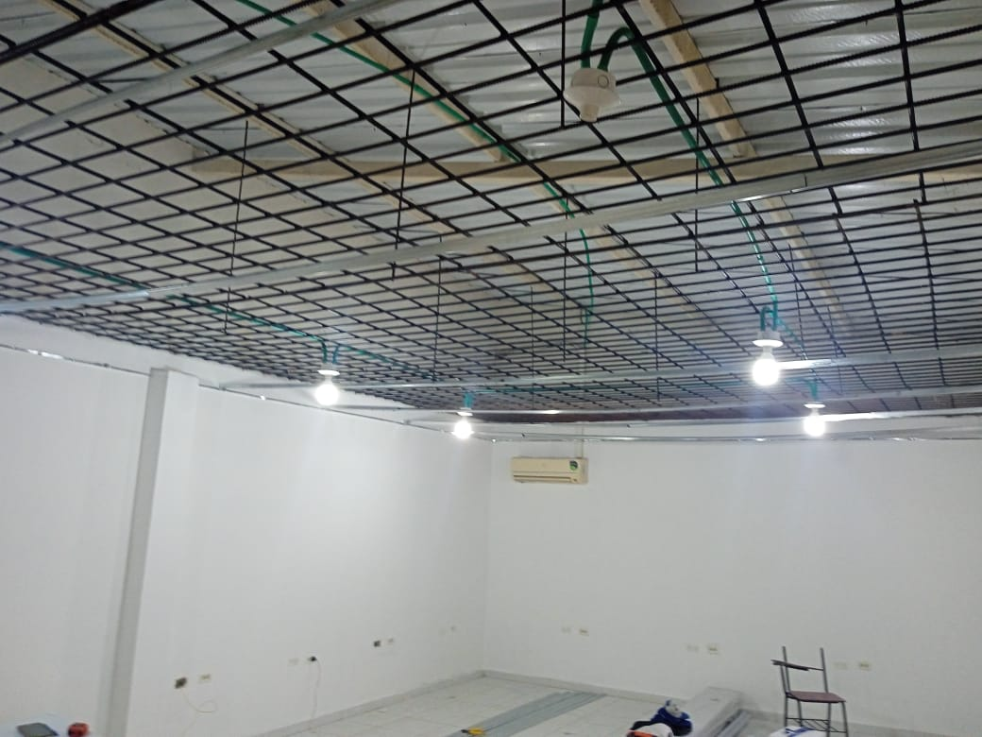 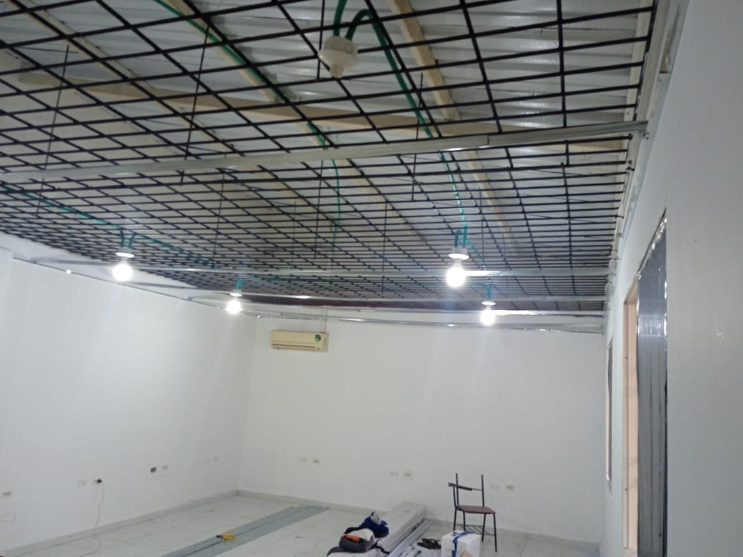 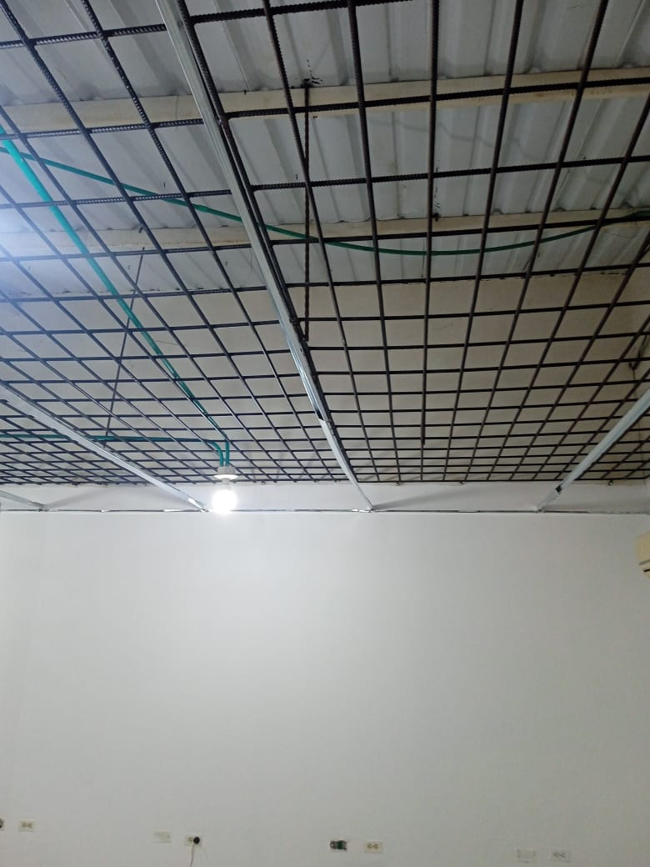 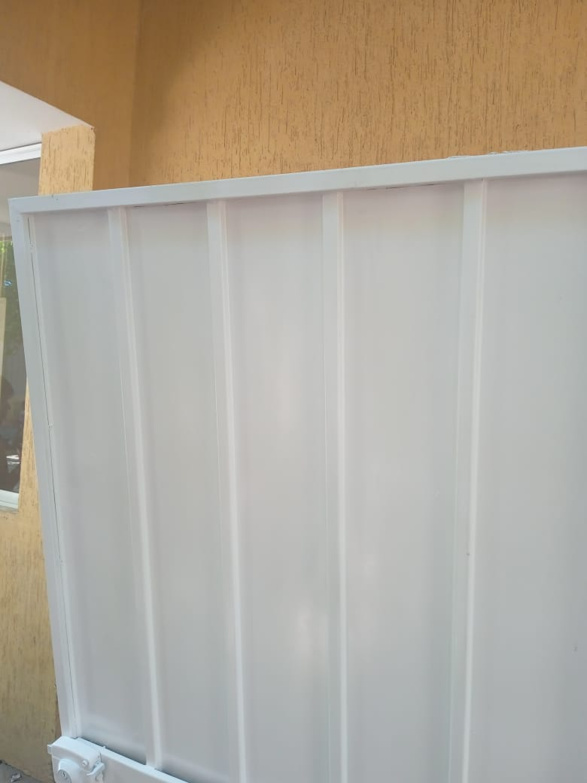 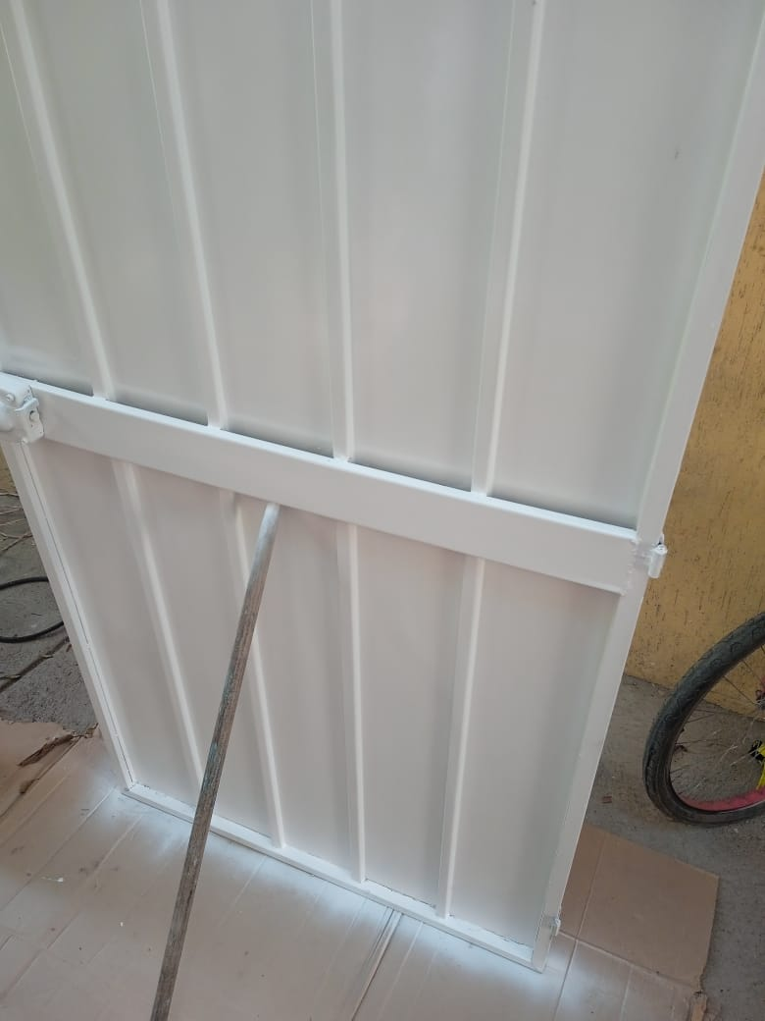 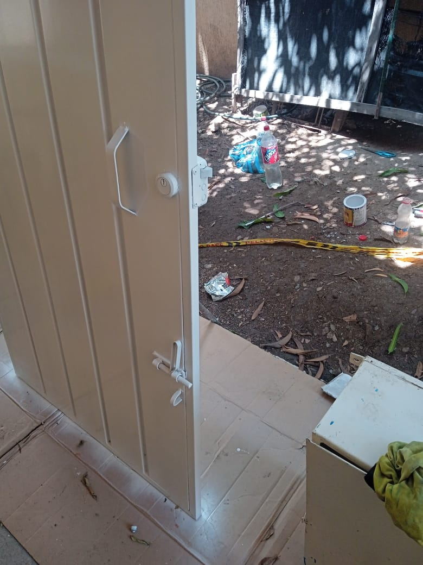 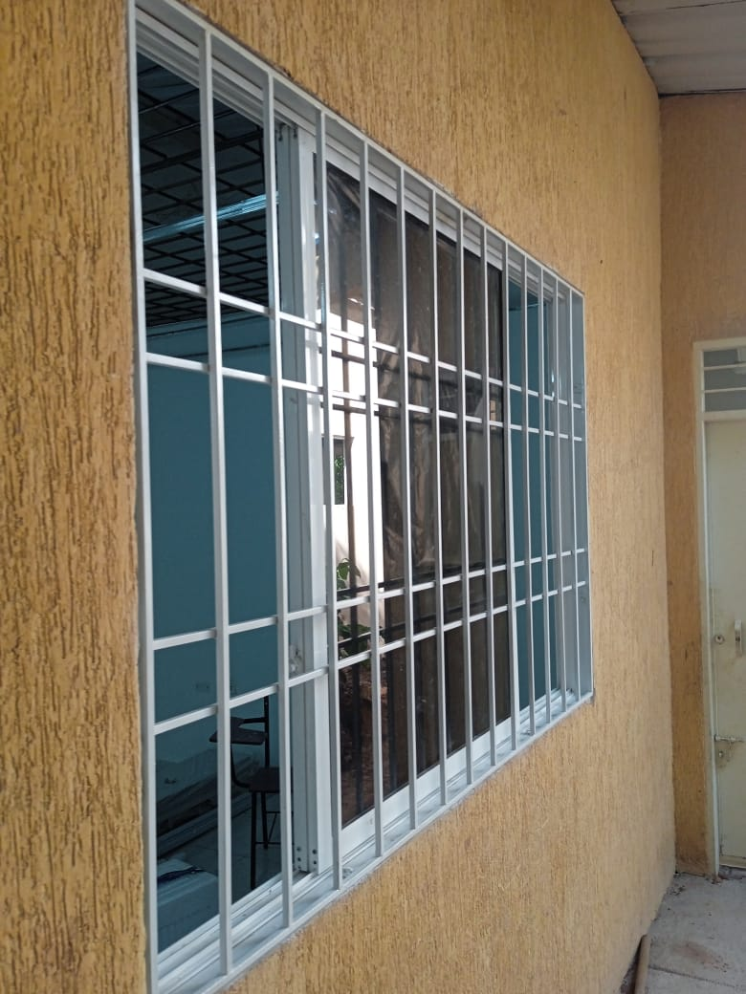 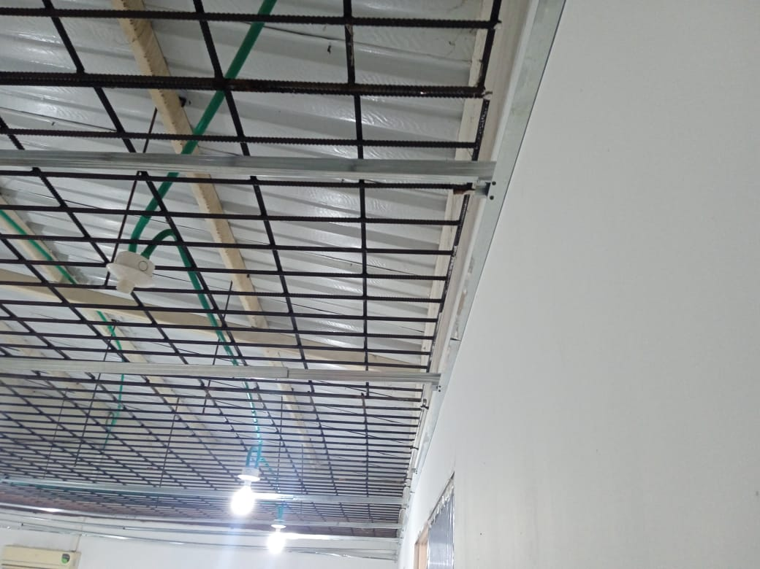 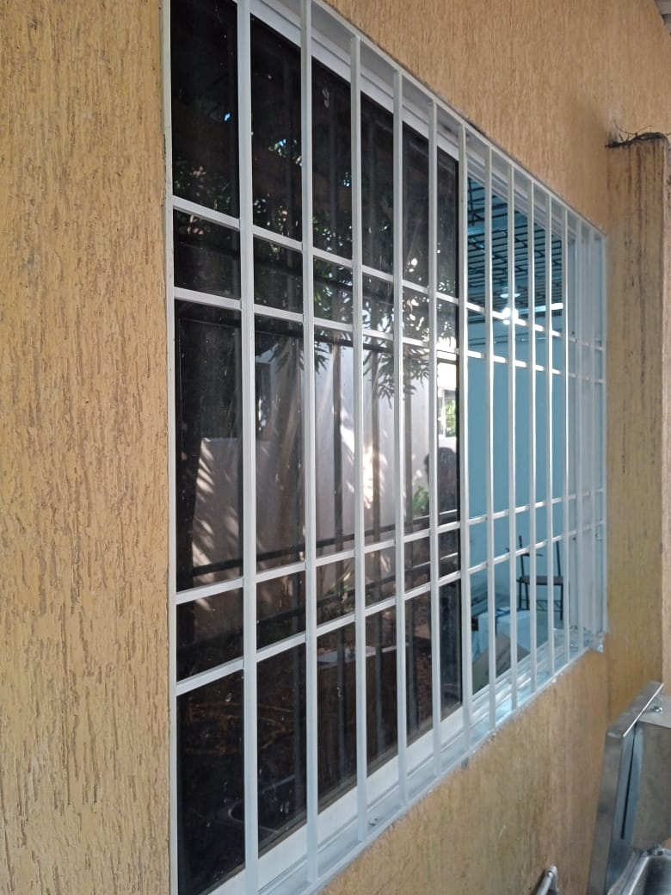

OBSERVACIONES |  |  |  |  |  |  |  | SUPERVISOR
DESCRIPCION |  |  |  | UBICACIÓN | UNIDAD | CANTIDAD | TOTAL

 |  |  |  |  |  |  |  | Firma
 |  |  |  |  |  |  |  | Nombre: | XXXXXXXXX
 |  |  |  |  |  |  |  | Cargo

18 03 2022
 |  |  | CONTRATO 002
 |  |  | INFORME DIARIO DE AVANCE DE OBRA |  |  |  |  | CONSECUTIVO 002
 |  |  | CEINDETEC LLANOS |  |  |  |  | FECHA
 |  |  |  |  |  |  |  | 2022-03-18

PROYECTO No.: |  | 002
OBJETO PROYECTO: |  | FORTALECIMIENTO DE CAPACIDADES PARA LA INNOVACIÓN EDUCATIVA EN INSTITUCIONES OFICIALES MEDIANTE EL USO DE TECNOLOGÍAS DE LA INFORMACIÓN Y LAS COMUNICACIONES EN EL MARCO DE LA MODALIDAD DE ALTERNANCIA EN EL DEPARTAMENTO DE LA GUAJIRA”.
CONTRATISTA: |  | SERVICIOS GENERALES Y ESPECIALIZADOS DE COLOMBIA S.A.S.
INTERVENTOR: |  | G.V Ltda
SUPERVISOR: |  | SECRETARIA DE EDUCACION

PROYECTO CONTRATO DE 002:

VALOR INICIAL: | N.A
VALOR ADICIONAL: | N.A
FECHA DE INICIACIÓN: | ?
FECHA DE TERMINACIÓN INICIAL: | ?
PRORROGA: | N.A
PLAZO ACTUALIZADO: | ?
FECHA DE SUSPENSIÓN: | N.A
FECHA DE REINICIO: | N.A
FECHA DE TERMINACIÓN: | ?
ACTIVIDADES REALIZADAS EN EL DIA
2022-03-18 |  |  |  |  |  |  |  |  | ESTADO DEL TIEMPO | SOLEADO
continuacion del trabajo de adecuacion del aula culminar la estructura de fijación Fijar perfil topo C a lo largo de toda la pared, cada 50 cm. Colocar perimetrales para el cielo raso Las omegas se instalan cada 60 cm , en sentido contrario a las tablillas y las viguetas cada 80 cm en el mismo sentido de la tablilla.
ACTIVIDADES A REALIZAR EN EL SIGUIENTE DIA

REGISTRO FOTOGRÁFICO
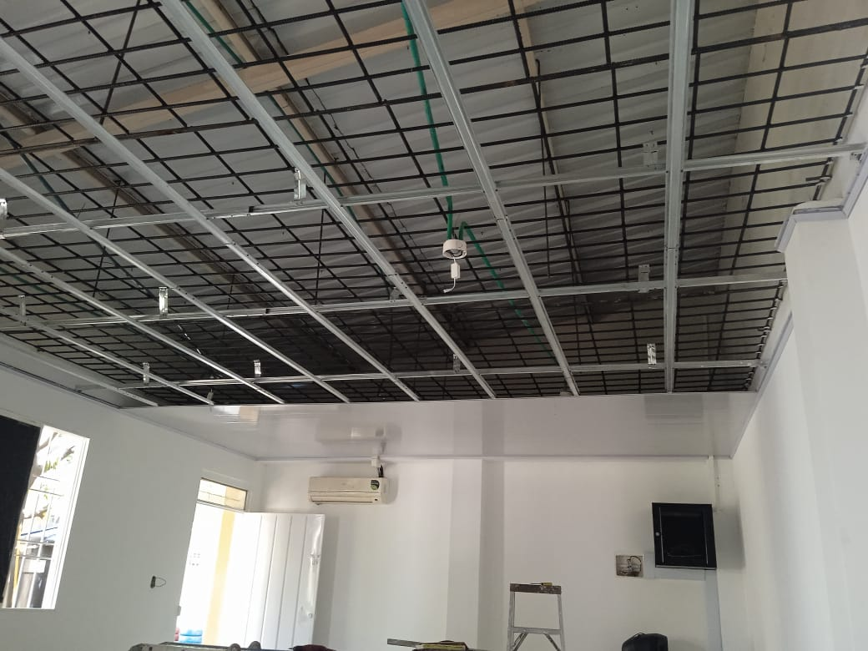 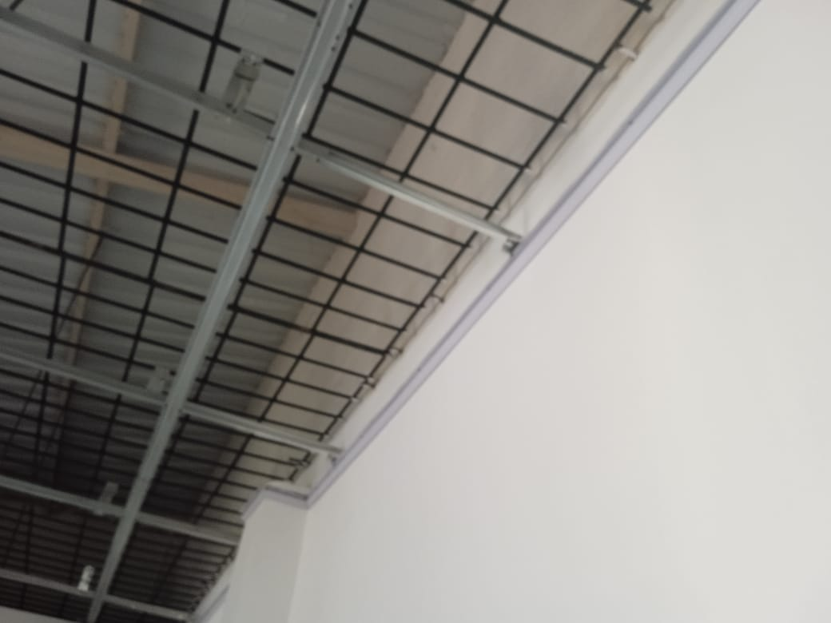 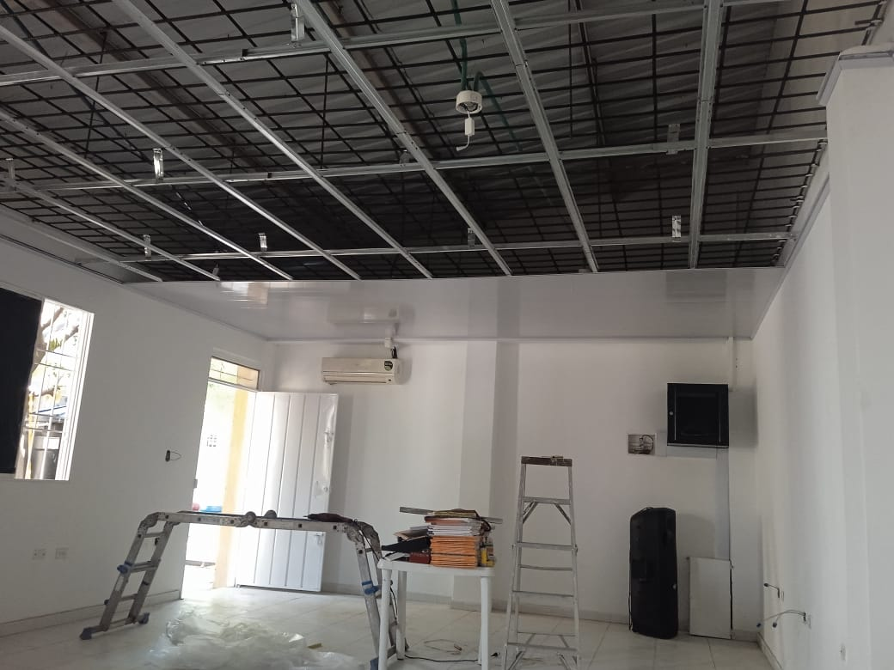 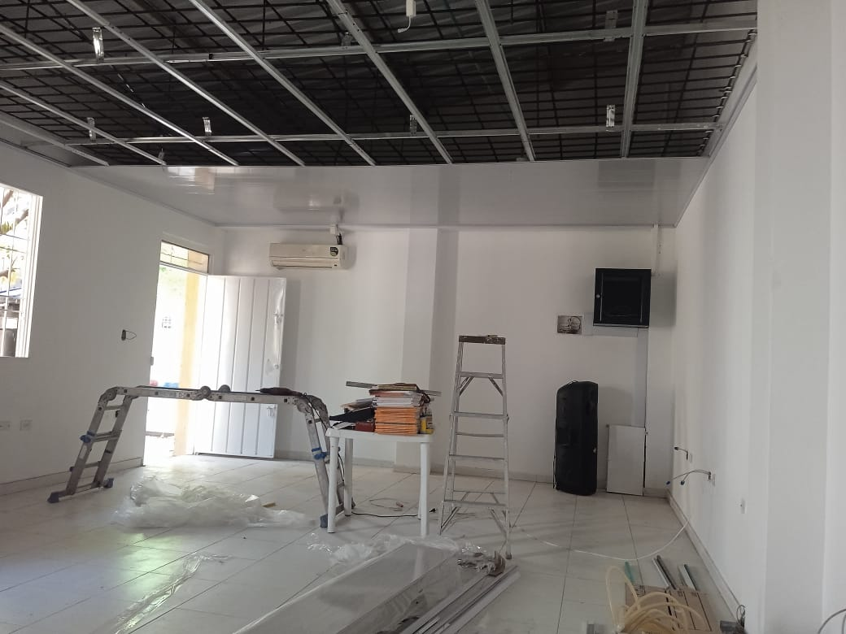 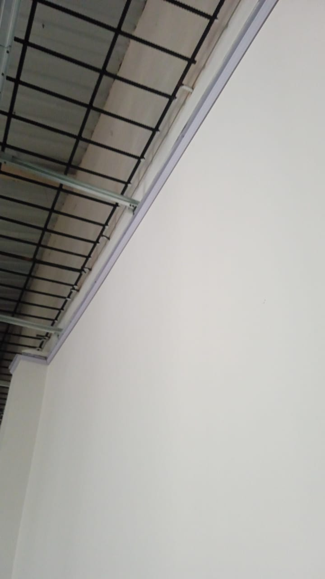

OBSERVACIONES |  |  |  |  |  |  |  | SUPERVISOR
DESCRIPCION |  |  |  | UBICACIÓN | UNIDAD | CANTIDAD | TOTAL

 |  |  |  |  |  |  |  | Firma
 |  |  |  |  |  |  |  | Nombre: | XXXXXXXXX
 |  |  |  |  |  |  |  | Cargo

19 03 2022
 |  |  | CONTRATO 002
 |  |  | INFORME DIARIO DE AVANCE DE OBRA |  |  |  |  | CONSECUTIVO 002
 |  |  | CEINDETEC LLANOS |  |  |  |  | FECHA
 |  |  |  |  |  |  |  | 2022-03-19

PROYECTO No.: |  | 002
OBJETO PROYECTO: |  | FORTALECIMIENTO DE CAPACIDADES PARA LA INNOVACIÓN EDUCATIVA EN INSTITUCIONES OFICIALES MEDIANTE EL USO DE TECNOLOGÍAS DE LA INFORMACIÓN Y LAS COMUNICACIONES EN EL MARCO DE LA MODALIDAD DE ALTERNANCIA EN EL DEPARTAMENTO DE LA GUAJIRA”.
CONTRATISTA: |  | SERVICIOS GENERALES Y ESPECIALIZADOS DE COLOMBIA S.A.S.
INTERVENTOR: |  | G.V Ltda
SUPERVISOR: |  | SECRETARIA DE EDUCACION

PROYECTO CONTRATO DE 002:

VALOR INICIAL: | N.A
VALOR ADICIONAL: | N.A
FECHA DE INICIACIÓN: | ?
FECHA DE TERMINACIÓN INICIAL: | ?
PRORROGA: | N.A
PLAZO ACTUALIZADO: | ?
FECHA DE SUSPENSIÓN: | N.A
FECHA DE REINICIO: | N.A
FECHA DE TERMINACIÓN: | ?
ACTIVIDADES REALIZADAS EN EL DIA
2022-03-19 |  |  |  |  |  |  |  |  | ESTADO DEL TIEMPO | SOLEADO
continuando con el desarrollo de las actividades de adecuacion en la institucion DESMANCHADO DE PISOS Se continua con la instalacion de las laminas y se culminan en su totatalidad SUMINISTRO E INSTALACION DE BALA TIPO LED 12W
ACTIVIDADES A REALIZAR EN EL SIGUIENTE DIA
niguna

REGISTRO FOTOGRÁFICO
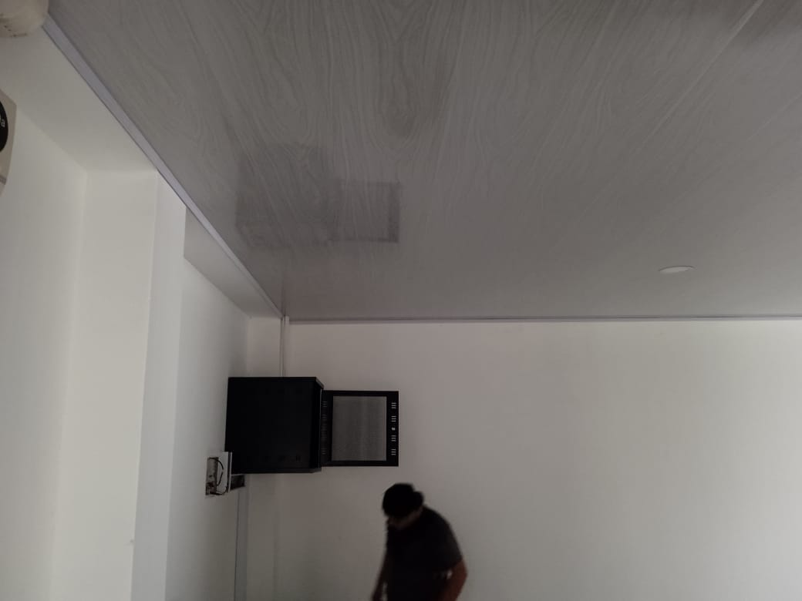 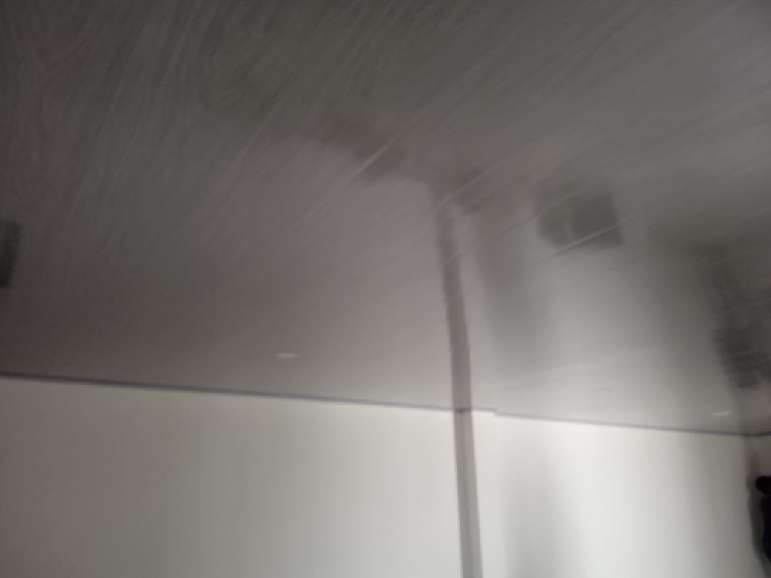 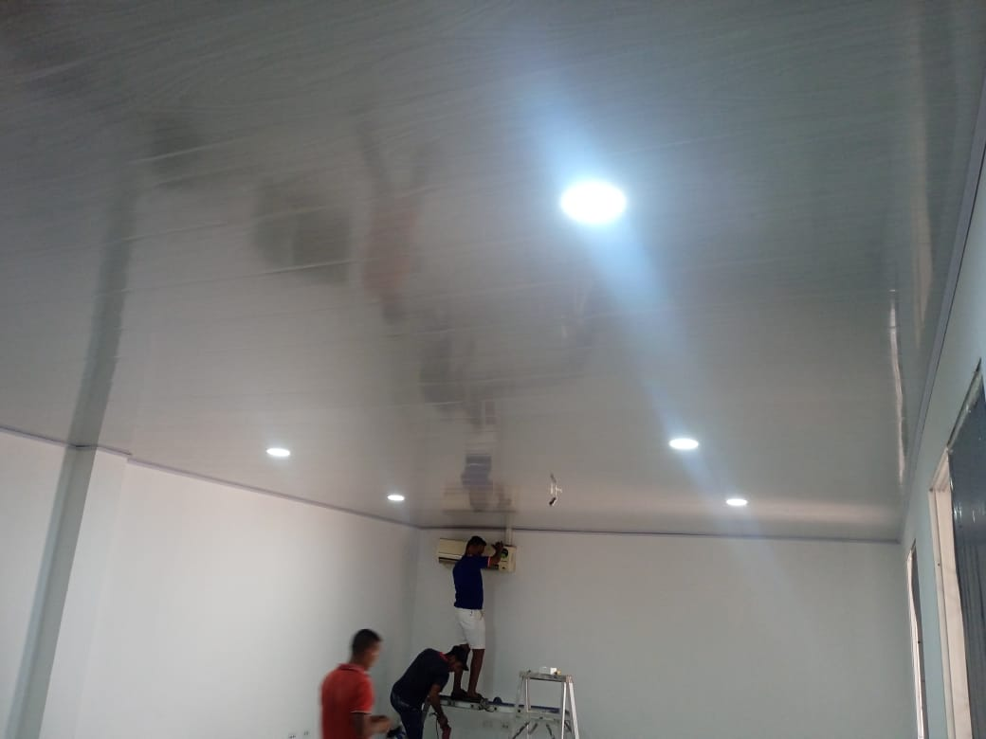 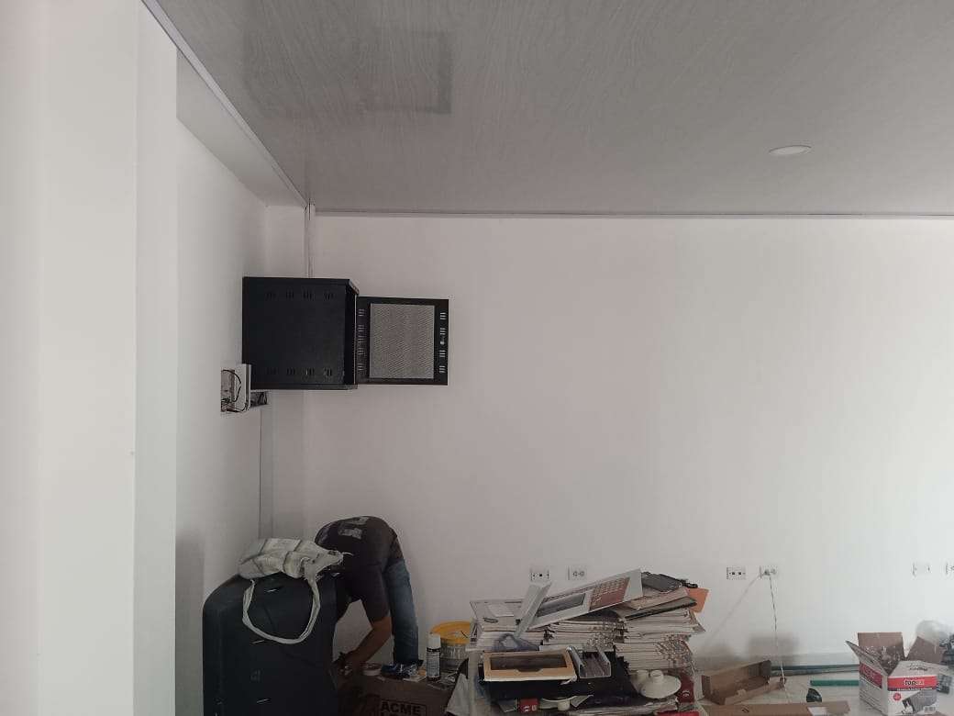

OBSERVACIONES |  |  |  |  |  |  |  | SUPERVISOR
DESCRIPCION |  |  |  | UBICACIÓN | UNIDAD | CANTIDAD | TOTAL

 |  |  |  |  |  |  |  | Firma
 |  |  |  |  |  |  |  | Nombre: | XXXXXXXXX
 |  |  |  |  |  |  |  | Cargo

